Planilha1
LAJE-22/09/2025
EMPRESA | DATA VISITA
LAJES CAMPEÃO-ANA | 2025-09-23 | ORÇ OK
BLOJAFE | 2025-09-22 | ORÇ OK
PREMOLD-CRISTIANO | 2025-09-23 | ORÇ OK | FECHOU
INCOBRAZ | 2025-09-22
ENGEBLOCOS | NÃO RESPO.

CONTATOS COTAÇÃO TELHAS FERRO/VIGAS
EMPRESA | CONTATO VEND.
DOXBRASIL | DIRLENE - 3198291-4497
PERFIL TELHAS | NAYARA - 3199062-2953
PERFIL MINAS | PAULO - 3199343-3216 |  | COTAÇÃO VIGAS 23/10 viga leve W 250x32,7 / 20pc 6000mm

TELHAS 03/10/2025
EMPRESA | CONTATO | DATA
PERIL MINAS (PAULO) | 3199343-3216 | 2025-10-03 | FECHOU/ ENTRG 08/10
PERFIL TELHAS (NAYARA) | 3199062-2953 | 2025-10-03
DOXBRASIL (DIRLENE) | 3198291-4497 | 2025-10-03

2025-10-23
EUCALIPTO TRATADO | JUATUBA (31987731286) | AMARU MADEIRAS (31999968663) | MINAS EUCALIPTO (31997129000)
2,20M (10/12cm) | R$ 20,00 2,40M | R$ 28.00 | R$ 28.00
3M (10/12cm) | R$ 30,00 2,80M | R$ 57.80 | R$ 54.00
4M (10/12cm) | NÃO TEM | R$ 85.10 | R$ 81.50
6M (10/12cm) | NÃO TEM | R$ 130.00 | R$ 125.00
9M (10/12cm) | NÃO TEM | R$ 279.00 | R$ 189.00
GARANTIA |  | 15 anos | 10 anos

BLOCOS | CONTATO | 1,60X80X60 | 80X80X60
JOÃO MONLEVADE -SIRLENE | 3199540-6113 | R$ 620.00 | R$ 310.00
OURO BRANCO - MELISSA | 3199967-7920 | R$ 650.00 | R$ 325.00

ANDAIMES | CONTATO | VALOR | FRETE
LOCAN | 3199102-1722 | R$ 150.00 | R$100,00 ENTREGA/RETIRADA
AMANDA-RAMONVAN | 3199914-3465 | R$ 100.00 | R$300,00 ENTREGA/RETIRADA
DEUSENI | 3198887-6029 | R$ 200.00 | R$100,00 ENTREGA/RETIRADA
CECILIA-MINAS LOCC | 3199536-5355 | R$ 212.70 | R$40,00 ENTREGA/RETIRADA | R$ 252.70 | entregue 04-11
AMPLIAR ANDAIMES | 3474-3869 / 3198692-8887 | R$ 160.00 | 80,00 ENTREGA/RETIRADA | 288,00 9mts | 40,00 mob

CONTAINER MARITIMO | CONTATO | ESCRITORIO 6M C/ AR | ALMOXARIFADO 6M | FRETE/MOBILIZAÇÃO | MOBILIZAÇÃO
CONTERLOC | 31 99547-8323 - JOSILANE | R$ 1,500.00 | R$ 450.00 | R$ 1,500.00 | CADA
RAILOC 1 | 31 98504-1818- MARLUCIO | R$ 1,500.00 | R$ 400.00 | R$ 900.00 | CADA
LOCAFAZ | 31 99167-5791- MARINA | R$ 1,400.00 | R$ 400.00 | R$ 950.00 | CADA
MINAS LOCC | 31 99536-5355- CECILIA | R$ 1,430.00 | R$ 750.00 | R$ 1,000.00 | CADA
MOD | 31 99606-6061 - ANNA | R$ 620.00 | R$ 500.00 | R$ 390.00 | CADA / SEM AR
CONTAINER BH | 31 99393-2168 - RAPHAEL | R$ 1,440.00 | R$ 580.00 | R$ 1,500.00 | CADA
MG BLOCK | 31 99143-4673 | R$ 1,230.00 | R$ 630.00 | R$ 1,200.00 | CADA
CANADA
RAILOC 2 | CLARA-98504-1818 | R$ 1,000.00 | R$ 350.00 | R$ 1,480.00 | CADA

GERADOR | CONTATO | VALOR | MOBILIZAÇÃO | OBS
CECILIA-MINAS LOCC | 3199536-5355 | R$ 699.00 |  | 9 KVA A GASOLINA
RAILOC | 31 99863-6863- ARMANDO
POTENCIAL | 31 98697-4530 - ALAN | R$ 1,700.00 | cortesia | 12KVA DIESEL
CONTERLOC | 31 99547-8323 - JOSILANE
LOCAFAZ 8KVA DIESEL | 31 99167-5791- MARINA | R$ 1,200.00 |  | 8 KVA DIESEL/BIFASICO 220V
RODOAGRO | 31 97250-7161- EDUARDA |  |  | SOMENTE VENDA
MOD | 31 99606-6061 - ANNA

MATERIAIS HIDRAULICOS

EMPRESA | CONTATO | OBS | EMPRESA | MATERIAL | VALOR
Casa Ferreira Goncalves | Henrique - 31 98472-5687 | CHAMADA NÃO COMPLETA | TELAS SJS - CAROL 31 97575-0273 | CABO DE AÇO 1/8(3,17MM) | R$ 735.00
Casa Ferreira Goncalves | Ramon-31 98472,3265 | não tem |  | 5/32 (3.96MM) | R$ 885.00
Parada do PVC | Vanderley -31 99258-5600 | AGUARDANDO | MANG MAIS- JULIANA 31 9 9265-9379 | NÃO TEM
Turna | Gleisson -31 98423-5212 | não tem | CARLOS - 31 98478-1588 CASA FER
TUMA | 3298-2000 | não tem | VANDERLEY - 31 9 9258-5600
PB Ponto do Bombeiro | Celio - 31 98955-8417 | CHAMADA NÃO COMPLETA | TAMBASA Leandro - 31 9814-7908 | CABO DE AÇO 1/8(3,17MM)
PB Ponto do Bombeiro | 3239-2200
William Veneza | William - 31 99541-2971 | não tem
Tambasa | Leandro - 31 9814-7908 | so o cabo de aço R$ 233,06
Diniz(Cirino) | Edvaldo - 31 99894-6370 | AGUARDANDO
HIPRESS | Gisley- 31 97143-5510 | não tem
HIDRO PARTES | 31 3073-2222 | não tem

FERRAGEM-TOTAL FERRAGEM/ EDINARA- 31 99800-7745 |  | CIMENTOS - LISBOA |  | BLOCOS -BLOJAF / JUCIMAR- 31 98526-8280
ORÇAMENTO |  | 30 SC -04/11 - ENTREGUE 05/11

- 27 barras 12.5mm - R$59,00 cada
Total: R$1.593,00
- 07 barras 8.0mm - R$26,90 cada
Total: R$188,30
- 04 KG PG 7 torcido - R$11,90 KG
Total: R$47,60
- 335 16x25 com ferro 5.0mm - R$2,10 cada
Total: R$703,50
Total: R$2.532,40

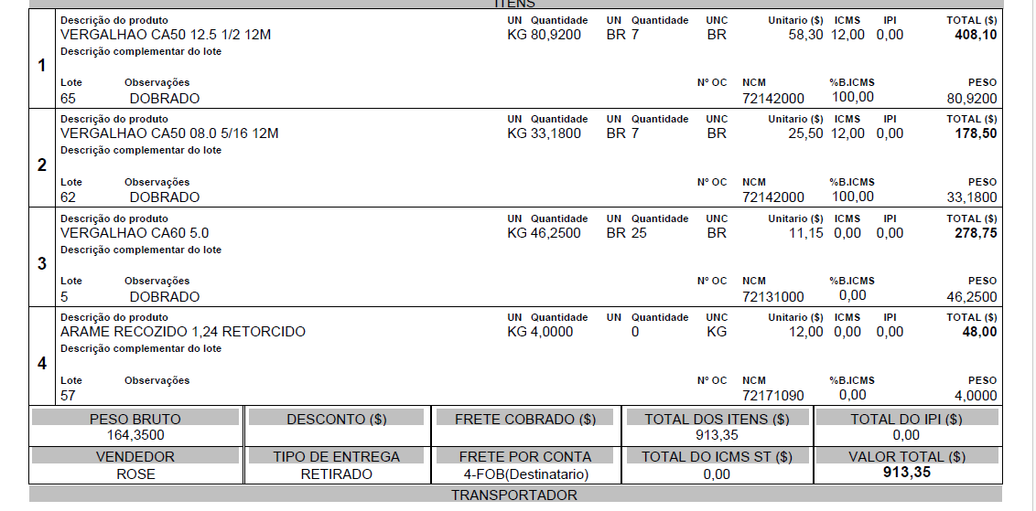

TUBO DRENO C/ CAMISA - 100mm / 50M | CONTATO | VALOR
DRENAK GEOTEXTIL | EMILY- 31 98846-0052 | R$ 589.50
TUMA | IVAN- 31 99231-7687/32982031 | R$ 1,076.50
TAMBASA | LEANDRO- 31 99814-7908 | R$ 523.04
PARADA DO PVC | VANDERLEY- 31 99258-5600 | R$ 925.00 | SOMENTE DRENO- MANTA 12,00 M
CASA FERREIRA GONÇALVES | RAMON-31 98472-3265 | R$ 486.00 | SOMENTE DRENO- MANTA 15,11 ML
PONTO DO BOMBEIRO | MANUEL-3239-2200 | R$ 1,067.00

ABRAÇADEIRA POSTE | CONTATO | VALOR
LOJA ELETRICA | LUCAS-4020-2882 | R$ 688.32
12 abraçadeira / 24 parafusos

TUBOS |  |  |  | PVC TAMBASA
10 tubos 75 / 15 luvas 75 / 15 joelhos 75 | CONTATO | VALOR |  | PEÇAS PIPA BH CABINES
TAMBASA | LEANDRO- 31 99814-7908 | R$ 502.42 |  | ANDAIMES MINAS LOCC
PONTO DO BOMBEIRO | MANUEL-3239-2200 | R$ 860.25 |  | ABRAÇADEIRA LOJA ELETRICA
TUMA | IVAN- 31 99231-7687/32982031 | R$ 799.20
MAG MAIS | 2565-9555

2025-11-11
CONTATOS COTAÇÃO TELHAS FERRO/VIGAS
EMPRESA | CONTATO VEND.
DOXBRASIL | DIRLENE - 3198291-4497
PERFIL TELHAS | NAYARA - 3199062-2953
PERFIL MINAS | PAULO - 3199343-3216
COFER DIST FERRAGEM | LUCELIA - 3199958-2777

CALHAS | VALOR | FRETE
PRFIL MINAS | R$ 461.82 | R$ 220.00
ICOPEL | R$ 833.00
 |  |  | elmaz | (31) 3389-4000

